本轮重做
食物视觉复审表 · 第3轮
本表包含本轮7项修改。黄色区域可直接填写；复审结论请选择“合格/重做/换一个/细节太多”。
序号 | 成品图 | 格子底图 | 名称 | ID | 格子形状 | 你的原评语 | 本轮修改 | 复审结论 | 新识别问题 | 新差异化问题 | 新重做要求 | 其他备注
1 | 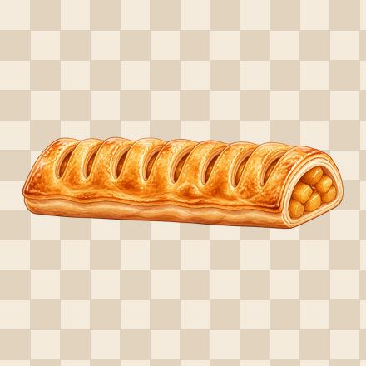 | 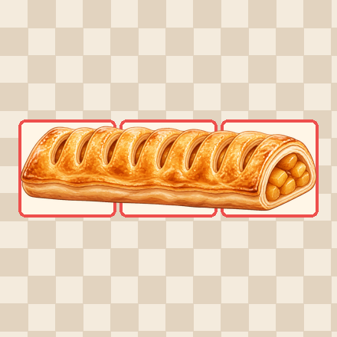 | 苹果酥 | apple_strudel | XXX | 换一个 | 已替换：香蕉船→苹果酥；单条酥皮卷直接按3格构图 | 细节太多，不够卡通化
2 | 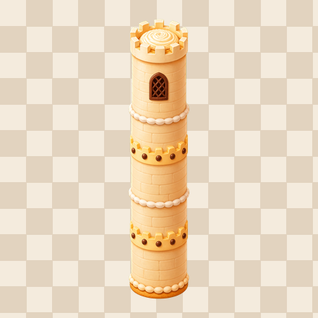 | 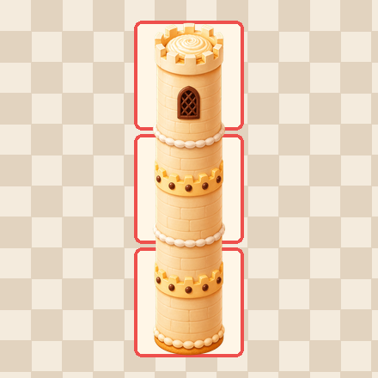 | 城堡蛋糕 | castle_cake | X/X/X | 换一个 | 已替换：烟囱蛋糕→城堡蛋糕；单体高塔蛋糕直接按3格构图 | 细节太多，不够卡通化
3 | 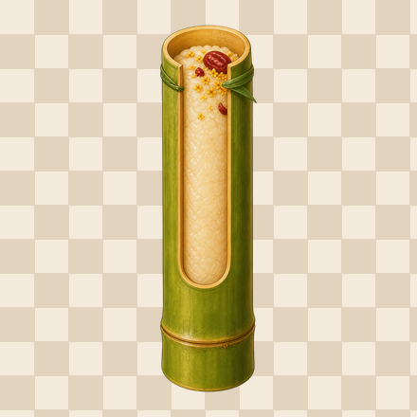 | 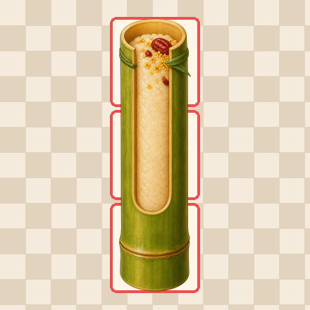 | 竹筒糕 | bamboo_tube_cake | X/X/X | 换一个 | 已替换：沙琪玛→竹筒糕；单根竹筒糕直接按3格构图 | 细节太多，不够卡通化，不够和谐
4 | 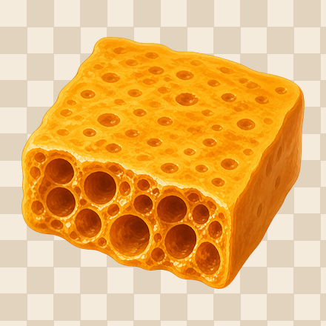 | 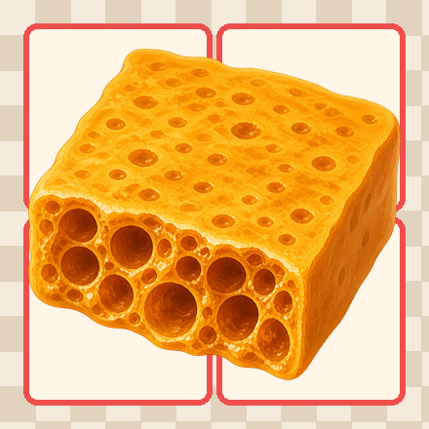 | 蜂窝糖 | honeycomb_toffee | XX/XX | 换一个 | 已替换：太妃糖→蜂窝糖；单块蜂窝糖按2×2格构图 | 细节太多，不够卡通化，不够和谐
5 | 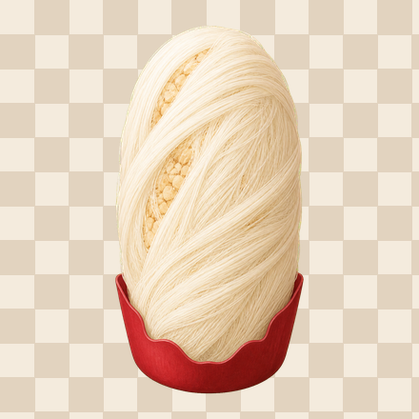 | 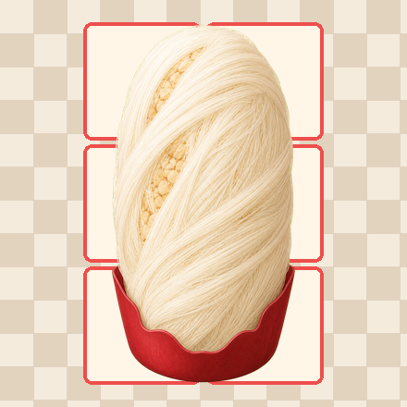 | 龙须酥 | dragons_beard_candy | XX/XX/XX | 换一个 | 已替换：九层糕→龙须酥；单体糖丝束按2×3格构图 | 不够合理，细节太多，不够像
6 | 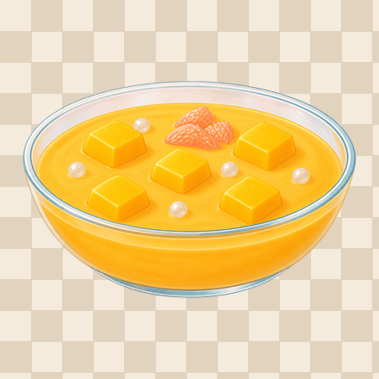 | 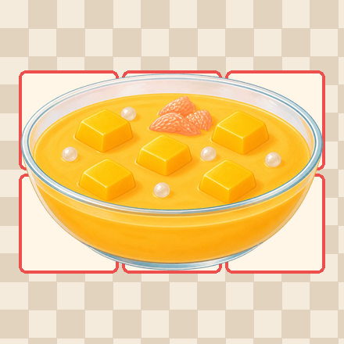 | 杨枝甘露 | mango_sago | XXX/XXX | 细节太多 | 已简化为5块芒果、1组西柚和少量西米 | 不够和谐，可以更卡通化，少细节一点
7 | 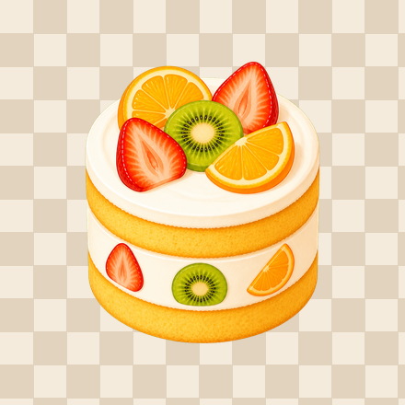 | 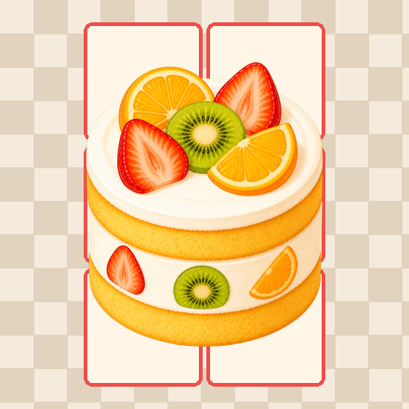 | 水果蛋糕 | fruit_cake | XX/XX/XX | 细节太多 | 已简化为顶部5块大水果、侧面3处装饰

